1.1 Các bước phân tích
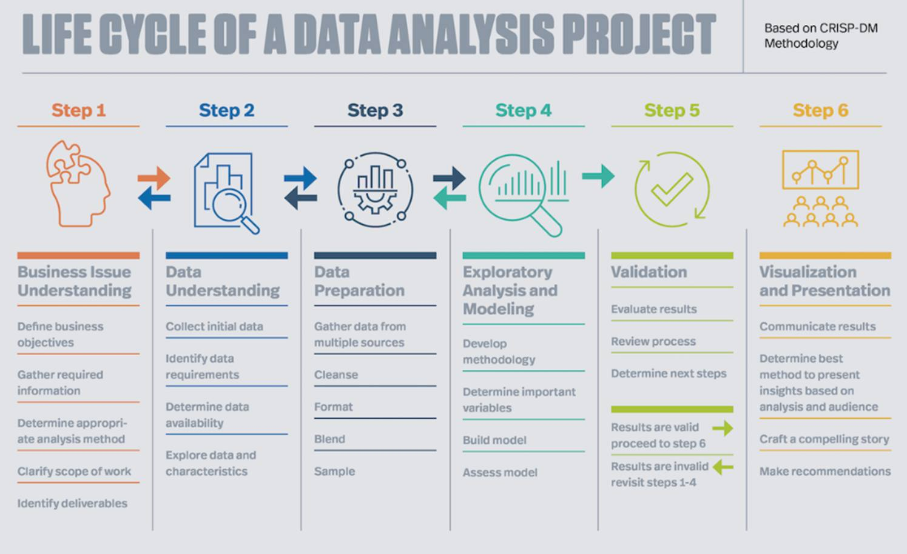
CÁC BƯỚC PHÂN TÍCH CƠ BẢN
Tác giả: Vũ Thị Lệ Thu - Giảng viên khóa Power BI tại Datapot
Loại kiến thức: Sưu tầm từ kinh nghiệm cá nhân trong doanh nghiệp
Nguồn: https://www.facebook.com/share/p/1KUasH7fZo/

Bước 1: Xác định và ghi nhận yêu cầu
Hiểu rõ mục tiêu phân tích, phạm vi thời gian và nguồn lực.
Ghi lại yêu cầu nghiệp vụ dưới dạng văn bản.
Kỹ năng cần thiết: giao tiếp, làm việc nhóm, quản lý thời gian, ghi chú.
Công cụ: Microsoft Office, ứng dụng ghi chú.

Bước 2: Thu thập dữ liệu
Tập hợp đầy đủ nguồn dữ liệu liên quan.
Doanh nghiệp lớn: phối hợp với IT để truy xuất dữ liệu từ hệ thống.
Doanh nghiệp vừa và nhỏ: tổ chức dữ liệu từ file Excel, CSV.
Kỹ năng cần thiết: giao tiếp, thuyết phục.

Bước 3: Làm sạch và biến đổi dữ liệu
Hiểu loại dữ liệu: có cấu trúc (SQL), bán cấu trúc (CSV, JSON).
Công cụ phổ biến:
SQL: truy vấn dữ liệu từ cơ sở dữ liệu.
Python: xử lý dữ liệu lớn, dữ liệu bán cấu trúc (thư viện Pandas, Numpy).
Power Query: tích hợp trong Excel và Power BI để biến đổi dữ liệu.

Bước 4: Xây dựng mô hình dữ liệu
Thiết kế mô hình phù hợp với yêu cầu nghiệp vụ (Star Schema, Snowflake).
Công cụ: Power BI hoặc các BI tool khác.

Bước 5: Kiểm thử dữ liệu và quy trình
Đảm bảo tính chính xác của dữ liệu và báo cáo.
Thực hiện kiểm thử (test case), phối hợp với người dùng kiểm tra.
Công cụ thường dùng: Excel.

Bước 6: Trực quan hóa và triển khai báo cáo
Tạo báo cáo, dashboard tự động bằng BI tool (Power BI).
Yêu cầu kiến thức cơ bản về thống kê và nghiệp vụ để diễn giải chỉ số.
Kỹ năng bổ trợ: thuyết trình, đào tạo người dùng.

Công cụ và kỹ năng cần thiết
Xử lý dữ liệu: SQL (ưu tiên), Python (không bắt buộc nhưng nên học).
Cơ sở dữ liệu: hiểu cấu trúc bảng, quan hệ dữ liệu.
BI Tools: Power BI (được khuyến nghị vì miễn phí cho phát triển báo cáo).
Microsoft Office: thành thạo Excel, Word, PowerPoint.
Kỹ năng mềm: giao tiếp, quản lý thời gian, làm việc nhóm.
Tóm tắt: Quy trình phân tích dữ liệu không chỉ yêu cầu kỹ thuật mà còn đòi hỏi kỹ năng mềm và hiểu biết nghiệp vụ. Thành thạo các công cụ như SQL, Power BI, và Excel là nền tảng để triển khai dự án phân tích dữ liệu hiệu quả.

1.2 Các bước xây dựng báo cáo
CÁC BƯỚC XÂY DỰNG BÁO CÁO
Tác giả: Trịnh Quỳnh Chi - Giảng viên Power BI tại Datapot
Nguồn: Cuộc thi Analytics Challenge 2025 do Datapot tổ chức
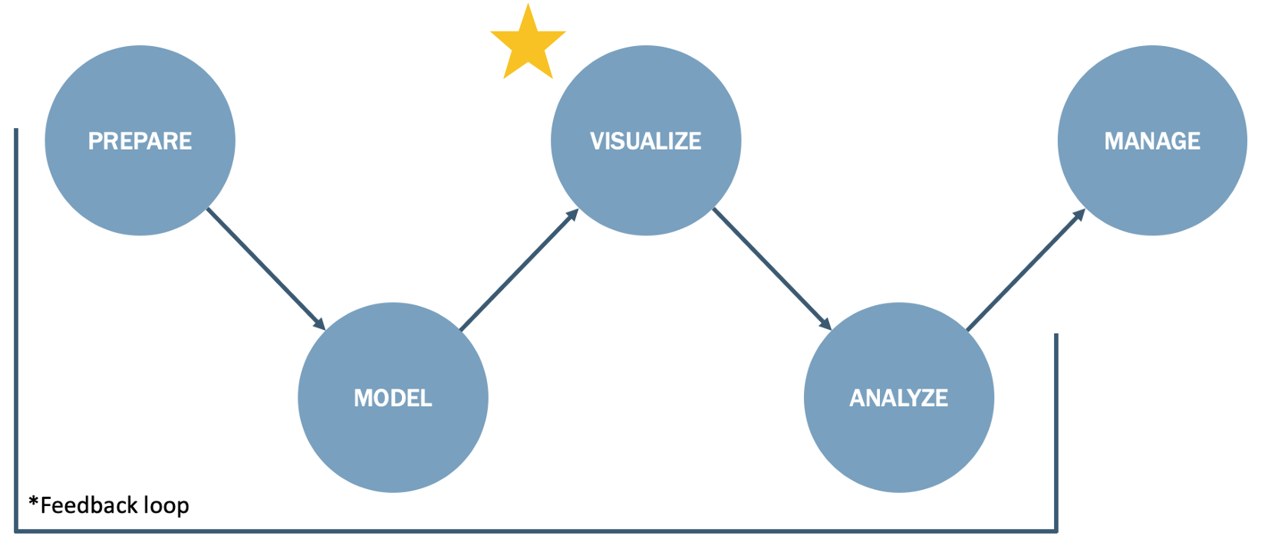 Tổng quan | 1. Chuẩn bị 2. Xây dựng model 3. Trực quan hóa 4. Phân tích 5. Quản lý
Chi tiết | Link slide kiến thức
 | Link video hướng dẫn

